Tipos de Distribuições de Freq.
 | I. Distribuições de Frequências sem classes

 |  |  | Variável de Pesquisa (xi) | Frequências absolutas (fi)
 | Número de filhos por funcionário | Número de funcionários | Número de filhos por funcionário | Número de funcionários
 | 0 | 25 | x1 = 0 | f1 = 25
 | 1 | 38 | x2 = 1 | f2 = 38
 | 2 | 30 | x3 = 2 | f3 = 30
 | 3 | 15 | x4 = 3 | f4 = 15
 | 4 | 8 | x5 = 4 | f5 = 8
 | 5 | 4 | x6 = 5 | f6 = 4
 | TOTAL | 120 | TOTAL | 120
 |  |  | (Valores assumidos pela variável de pesquisa) | Frequências absolutas com as quais os valores assumidos pela variável de pesquisa apareceram na pesquisa

 | II. Distribuições de Frequências com classes

 | Salário Mensal Bruto (R$) | Número de funcionários
 | [1500; 2500[ | 48
[ ] | [2500; 3500[ | 54
 | [3500; 4500[ | 35
 | [4500; 5500[ | 27
 | [5500; 6500[ | 20
 | [6500; 7500[ | 15
 | [7500; 8500[ | 12
 | [8500; 9500[ | 9
 | TOTAL | 220

 | Dizemos que [1500; 2500[ é uma classe de dados salariais ("faixa salarial").
 | Uma classe de dados é representada genericamente como [ l; L[
 | A amplitude da classe é representada por "h": h = L - l
 | onde "L" é o limite superior da classe e "l" é o limite inferior da classe
 | Por exemplo, a classe [2500; 3500[ possui amplitude:
 | h = 3500 - 2500, ou seja, h = 1000.
 | Nas classes acima, temos todas as classes com amplitude h = 1000.

Exercício 1
 |  | 33
 |  | 35
 |  | 35
 |  | 39
 |  | 41
 |  | 41
 |  | 42
 |  | 45
NOTAS | NÚMERO DE ALUNOS | 47
[30; 40[ | 4 | 48
[40; 50[ | 6 | 50
[50; 60[ | 9 | 52
[60; 70[ | 11 | 53
[70; 80[ | 9 | 54
[80; 90[ | 7 | 55
[90; 100[ | 4 | 55
TOTAL | 50 | 56
 |  | 57
 |  | 59
 |  | 60
 |  | 61
 |  | 64
 |  | 65
 |  | 65
 |  | 65
 |  | 66
 |  | 67
 |  | 68
 |  | 68
 |  | 69
 |  | 71
 |  | 73
 |  | 73
 |  | 73
 |  | 74
 |  | 74
 |  | 76
 |  | 77
 |  | 78
 |  | 80
 |  | 81
 |  | 84
 |  | 85
 |  | 85
 |  | 88
 |  | 89
 |  | 91
 |  | 94
 |  | 94
 |  | 98

Exercício 2
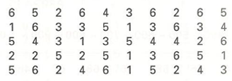
VALORES OBSERVADOS | NÚMERO DE OBSERVAÇÕES | 1 | DADOS BRUTOS
1 | 6 | 1
2 | 8 | 1
3 | 9 | 1
4 | 7 | 1
5 | 10 | 1
6 | 10 | 2
TOTAL | 50 | 2
 |  | 2
 |  | 2
 |  | 2
 |  | 2
 |  | 2
 |  | 2
 |  | 3
 |  | 3
 |  | 3
 |  | 3
 |  | 3
 |  | 3
 |  | 3
 |  | 3
 |  | 3
 |  | 4
 |  | 4
 |  | 4
 |  | 4
 |  | 4
 |  | 4
 |  | 4
 |  | 5
 |  | 5
 |  | 5
 |  | 5
 |  | 5
 |  | 5
 |  | 5
 |  | 5
 |  | 5
 |  | 5
 |  | 6
 |  | 6
 |  | 6
 |  | 6
 |  | 6
 |  | 6
 |  | 6
 |  | 6
 |  | 6
 |  | 6

Exercício 4
 | Variável de Pesquisa | Freq. Absolutas | Freq. Relativas | Freq. Acumuladas | Freq. Relativas Acumuladas
i | CLASSES | fi | fri | Fi | Fri
1 | [0; 8[ | 4 | 10.00% | 4 | 10.00%
2 | [8; 16[ | 10 | 25.00% | 14 | 35.00%
3 | [16; 24[ | 14 | 35.00% | 28 | 70.00%
4 | [24; 32[ | 9 | 22.50% | 37 | 92.50%
5 | [32; 40[ | 3 | 7.50% | 40 | 100.00%
- | TOTAL | 40 | 100.00% | - | -
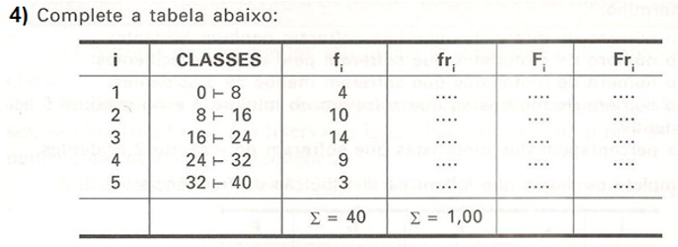

 | [0; 8[

Exercício 5
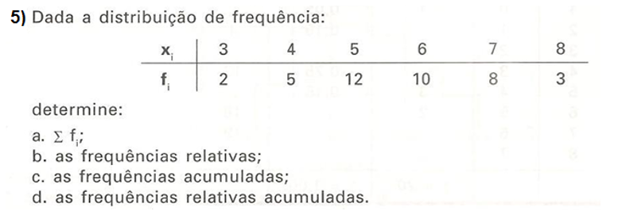
Variável de Pesquisa | Freq. Absolutas | Freq. Relativas | Freq. Acumuladas | Freq. Relativas Acumuladas
xi | fi | b) fri | c) Fi | d) Fri
3 | 2 | 5.00% | 2 | 5.00%
4 | 5 | 12.50% | 7 | 17.50%
5 | 12 | 30.00% | 19 | 47.50%
6 | 10 | 25.00% | 29 | 72.50%
7 | 8 | 20.00% | 37 | 92.50%
8 | 3 | 7.50% | 40 | 100.00%
TOTAL | 40 | 100.00% | - | -
 |  |  |  |  | Fi
a) 40

Exercício 6a
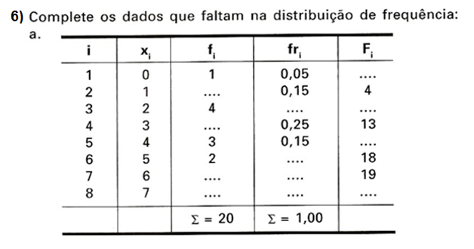
 | Variável de Pesquisa | Freq. Absolutas | Freq. Relativas | Freq. Acumuladas
i | xi | fi | fri | Fi
1 | 0 | 1 | 5.00% | 1
2 | 1 | 3 | 15.00% | 4
3 | 2 | 4 | 20.00% | 8
4 | 3 | 5 | 25.00% | 13
5 | 4 | 3 | 15.00% | 16
6 | 5 | 2 | 10.00% | 18
7 | 6 | 1 | 5.00% | 19
8 | 7 | 1 | 5.00% | 20
- | TOTAL | 20 | 100.00% | -

Exercício 6b
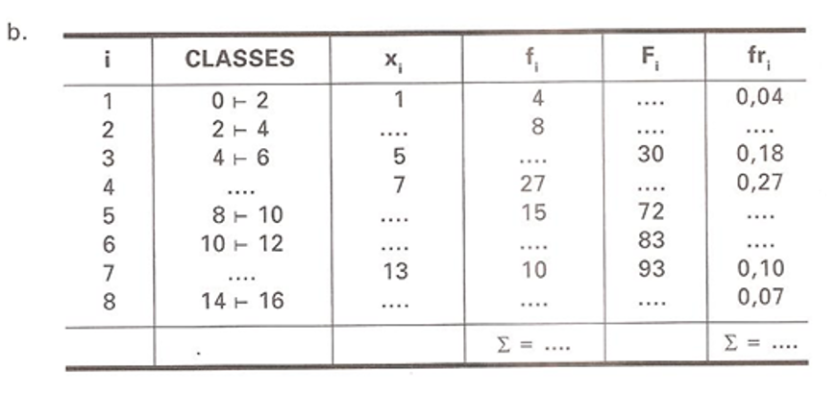
 | Variável de Pesquisa | Ponto médio da classe | Freq. Absolutas | Freq. Acumuladas | Freq. Relativas
i | CLASSES | xi | fi | Fi | fri
1 | [0; 2[ | 1 | 4 | 4 | 4.00%
2 | [2; 4[ | 3 | 8 | 12 | 8.00%
3 | [4; 6[ | 5 | 18 | 30 | 18.00%
4 | [6; 8[ | 7 | 27 | 57 | 27.00%
5 | [8; 10[ | 9 | 15 | 72 | 15.00%
6 | [10; 12[ | 11 | 11 | 83 | 11.00%
7 | [12; 14[ | 13 | 10 | 93 | 10.00%
8 | [14; 16[ | 15 | 7 | 100 | 7.00%
- | - | TOTAL | 100 | - | 100.00%

